상품제안서
자전거 쇼핑캐리어 | 상품코드: F25634

 |  |  |  |  |  |  | 02-412-0044 | www.easy1.co.kr
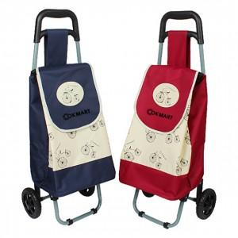

【상세/제작정보】 | * 단면 1도 실크인쇄 *기본수량 100개 이하는 인쇄비가 추가 *덮개(뚜껑)에만 인쇄가능

【인쇄/포장옵션】 | 실크 / 포장불가능

【공급단가】 | 수량 | 50~ | 100~ | 500~ | 1,000~ | 2,000~
*VAT별도 | 단가 | 8,500원 | 8,360원 | 8,160원 | 7,950원 | 7,820원

【상품 URL】 | https://dev.easy1.co.kr:443/src/goods_detail.php?gdno=25634

